상품제안서
라메스프렌즈 연필깎이세트 | 상품코드: S44769

 |  |  |  |  |  |  | 02-713-8555 | www.synergygift.co.kr
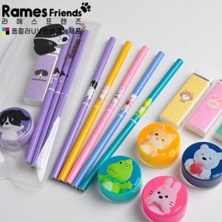

【상세/제작정보】 | <p><span style="font-size: 14pt;">※ 기본 파우치 실크1도인쇄 / 연필 컬러인쇄 되는 제품입니다.</span></p><p>&nbsp;</p><p><span style="font-size: 14pt;">※ 연필 실크1도인쇄 진행 가능합니다. (세트당 150원VAT별도 추가 발생)</span></p>

【인쇄/포장옵션】 | 풀칼라, 파우치 실크1도 / 포장불가능

【공급단가】 | 수량 | 300~ | 500~ | 1,000~ | 3,000~ | 10,000~
*VAT별도 | 단가 | 2,110원 | 2,060원 | 2,010원 | 1,980원 | 1,910원

【상품 URL】 | https://www.synergygift.co.kr:443/src/goods_detail.php?gdno=44769

